様式
 |  |  |  |  |  |  |  |  |  |  | 債主コード
国立研究開発法人物質・材料研究機構 出納役 殿
債 主 登 録 依 頼 書

 |  |  |  |  | 今後発生する取引代金は、下記登録口座に振込をお願い致します。

"＊"の欄は必ず記入または選択してください。
 | 黄色セルに入力してください。Excelの書式設定変更しないようお願いします。
（共通）基本情報 | 依頼区分※選択 |  |  |  |  | ＊ |  |  |  | 債主区分※選択 |  |  |  | ＊
 | 債主名（正式名称） |  |  |  |  | ＊
 | 債主名（半角カナ） |  |  |  |  | ＊ |  |  |  |  |  |  |  |  |  |  | ←半角ｶﾅ入力
 | 郵便番号 |  |  |  |  | ＊
 | 住所 |  |  |  |  | ＊ |  |  |  |  |  |  |  |  |  |  | ←２０文字を超えるとエラーメッセージ
 |  |  |  |  |  | ※20字超の場合は2行に記入 |  |  |  |  |  |  | ※個人の方は居住地をご記入下さい(勤務地不可) |  |  |  | ←２０文字を超えるとエラーメッセージ
 | 電話番号 |  |  |  |  | ＊ |  |  |  | FAX番号 |  |  |  |  |  |  | ←日本語入力無効
 | 支払通知※選択 |  |  |  |  | ＊
 | メールアドレス |  |  |  |  |  |  |  |  |  |  |  |  |  |  |  | ←日本語入力無効

個人/For Personal | 生年月日(yyyy/㎜/dd) |  |  |  |  | ＊ |  |  |  | ※同姓同名の方がいた際ご本人を特定するためご記入願います |  |  |  |  |  |  | ←日本語入力無効
 | 所属
 | 役職など

法人・団体・個人事業主/For Corporation etc. | 代表者役職 |  |  |  |  | ＊ |  |  |  | 代表者名 |  |  | ＊
 | 法人区分※選択 |  |  |  |  | ＊ | 大カテゴリ（選択してください） |  |  |  |  | 小カテゴリ（大カテゴリ選択後に選択してください）

 |  |  |  |  |  |  |  |  |  |  |  | ※大企業・中小企業の定義は官公需法に依ってください
 | ｲﾝﾎﾞｲｽ制度※選択 |  |  |  |  | ＊ | 適格請求書発行事業者登録済（登録番号を下に記入）Registered(Enter the number below)
 | 登録番号 |  |  |  |  |  | T |  |  |  |  | ※"T"を除く13桁半角数字を入力してください |  |  |  |  | ←日本語入力無効
 | ご担当者 |  |  | 氏名 |  | ＊
 |  |  |  | 連絡先 |  | ＊
 | WebサイトURL |  |  |  |  |  | https://
 | 個人事業主様のみ下記ご記入をお願いいたします。上記のWebサイトに記載がある場合はご記入不要です。
 |  | ・屋号 |  |  |  |  |  |  |  |  |  |  |  |  |  | ※債主名と同じ場合はご回答不要です
 |  | ・所在地 |  |  |  |  |  |  |  |  |  |  |  |  |  | ※住所と同じ場合はご回答不要です
 |  | ・事業開始年月日
 |  | ・これまでの業務経歴

 |  |  |  |  |  |  |  |  |  |  |  |  |  |  |  | ※事業内容や、直近の納入実績（3件程度）等を差支えない範囲でご記載下さい

(共通)口座情報 | 銀行コード（４桁） |  |  |  |  | ＊ |  | ※ゆうちょ銀行は9900 |  | 銀行名称 |  |  |  | ＊ |  |  | ←（左側）日本語入力無効＋桁数4
 | 支店コード（３桁） |  |  |  |  | ＊ |  |  |  | 支店名称 |  |  |  | ＊ |  |  | ←（左側）日本語入力無効＋桁数3
 | 口座番号（７桁） |  |  |  |  | ＊ |  |  |  | 預金種別※選択 |  |  |  | ＊ |  |  | ←（左側）日本語入力無効＋桁数7以下
 | ※個人の場合は通帳など口座番号の明記された書類の写しを添付して下さい。
 | 口座名義（漢字等） |  |  |  |  | ＊
 | 口座名義（カナ） |  |  |  |  | ＊

・当機構からの振込を以って取引代金を領収されたものとみなします。
・振込日：調達手続の場合月末締翌月末日（土日祝にあたる場合直前の営業日）、経費の場合精算翌々週金曜日
・登録内容を変更する場合、本依頼書を再度ご提出ください。内容によりお手続きに時間を要することご了承ください。
・登録にあたり確認点がある場合は経理室担当者からお取引先ご担当者様へ連絡することがあります。

 | ■ | <法人・団体・個人事業主>記入における注意事項

 |  | 1. | 法人等でインボイス制度による「適格請求書発行事業者」に登録済の場合には
 |  |  | 「適格請求書発行事業者登録番号」の記入をお願いします。
 |  |  | 登録していない場合はインボイス制度「未登録・登録対象外」を選択してください。

 |  | 2. | 個人事業主様には、屋号・所在地・事業内容・直近の納入実績例、の記入をお願いします。

 | ■ | <個人>記入における注意事項
 |  | 1. | 債主名には、法定氏名（公官庁に届け出ている氏名）をお書きください。

 |  | 2． | 振込先口座確認のため、通帳の表紙および見開き1ページ目の写しを添付してください。
 |  |  | 通帳が無い場合は、銀行コード・銀行名称・支店コード・支店名称・口座番号・
 |  |  | 名義（カナ含む）を確認できるWebページを印刷の上、添付してください。

 |  |  |  | 通帳表紙（参考イメージ） |  |  |  |  | 通帳見開き1枚目（参考イメージ）
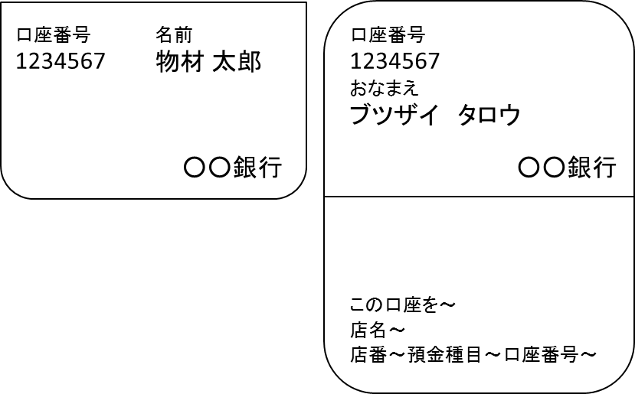

 |  | 3. | 個人情報の利用目的の範囲について、本依頼書で収集した情報は謝金、旅費その他のお支払い
 |  |  | 及び業務上必要な連絡のためのみに利用させて戴きます。
 |  |  | 当機構の個人情報保護に対する取り組みに関しては、当機構のWebページをご覧ください。

 |  |  | 当機構トップページ > NIMSについて > 個人情報保護
 |  |  | http://www.nims.go.jp/nims/privacy/index.html

 | ■ | <個人><個人事業主>マイナンバー及び本人確認資料提供依頼に関するお知らせ

 |  |  | マイナンバー制度により、機構が報酬等を支払った記録として税務当局へ提出する法定調書には、
 |  |  | お支払先のマイナンバーの記載及び本人確認が義務づけられています。
 |  |  | このため、マイナンバー提供依頼対象となった方には以下お願いをしますのでご承知おきください。

 |  |  | 〇 マイナンバー提供依頼対象者
 |  |  |  | 一暦年中に当機構から50,000円を超える報酬等の支払いを受けた方

 |  |  | 〇 依頼事項
 |  |  |  | ① 事前確認：当機構から、専用書類の送付先や本人情報の確認のお願いを差し上げます
 |  |  |  | ② マイナンバーご提供：委託業者（以下）からマイナンバー提供用の専用書類を送付しますので
 |  |  |  |  | 書類の案内にしたがい記入・返送をお願いすることとなります。
 |  |  |  |  | 委託業者名：株式会社ペイロール（本社 東京都江東区有明3丁目5番7号）

 |  |  |  |  |  |  |  |  |  |  |  |  |  |  | 以上

 |  |  |  |  |  |  |  |  |  |  | 本件に関する問い合わせ先
 |  |  |  |  |  |  |  |  |  |  | 国立研究開発法人物質・材料研究機構
 |  |  |  |  |  |  |  |  |  |  | 総務部門 経理室
 |  |  |  |  |  |  |  |  |  |  | Tel：029-859-2068
 |  |  |  |  |  |  |  |  |  |  | Mail：keiri-suitou@nims.go.jp

Form
 |  |  |  |  |  |  |  |  |  |  | Creditor Code
To the Treasurer of NIMS,
Creditor Registration Form

 |  |  |  |  | I would like you to transfer any further payments into the account below.

※Fill in or Select the areas marked with "*"
 | Enter to the colored cell as this (yellow).Do not change this entry form.
BasicInfo. | Select New or Change |  |  |  |  | ＊ |  |  |  | Classification※select |  |  |  | ＊
 | Name |  |  |  |  | ＊
 | Furigana |  |  |  |  | ＊ |  |  |  |  |  |  |  |  |  | ←半角ｶﾅ入力
 | Postal Code |  |  |  |  | ＊
 | Address |  |  |  |  | ＊ |  |  |  |  |  |  |  |  |  | ←２０文字を超えるとエラーメッセージ
 |  |  |  |  |  | fill in 2 lines if over 40bytes |  |  |  |  |  |  | Residence place, not working place for Personal |  |  | ←２０文字を超えるとエラーメッセージ
 | Phone No. |  |  |  |  | ＊ |  |  |  | Fax No. |  |  |  |  |  | ←日本語入力無効
 | PayNotice※select |  |  |  |  | ＊
 | E-mail |  |  |  |  |  |  |  |  |  |  |  |  |  |  | ←日本語入力無効

個人/For Personal | BirthDate(yyyy/㎜/dd) |  |  |  |  | ＊ |  |  |  | It is necessary to identify the person with the same name |  |  |  |  |  | ←日本語入力無効
 | Affiliation
 | Position

法人・団体・個人事業主/For Corporation etc. | RepresentativeTitle |  |  |  |  | ＊ |  |  | RepresentativeName |  |  |  | ＊
 | Category |  |  |  |  | ＊ | Select Category1 |  |  |  |  | Select Category2 after1
 | ※select
 |  |  |  |  |  |  |  |  |  |  |  | Be based on the Public Democratic Democratic Act.
 | InvoiceSystem※select |  |  |  |  | ＊
 | RegisteredNumber |  |  |  |  |  | T |  |  |  |  | ※Enter 13digit numbers excluding"T" |  |  |  | ←日本語入力無効
 | Name of person in charge |  |  |  |  | ＊
 | Contact info. |  |  |  |  | ＊
 | Website URL |  |  |  |  |  | https://
 | Answer the questionnaire only for Sole Proprietors. Do not need to reply if descripted on the website above.
 |  | ・Name of store
 |  | ・Adreess of the store
 |  | ・Business start date
 |  | ・Past work history

 |  |  |  |  |  |  |  |  |  |  |  |  |  |  | *Please describe your business details, recent delivery results (about 3 cases), and so on.

Accnt.Info. | Bank code（4digit） |  |  |  |  | ＊ |  | ※JapanPostBK:9900 |  | Bank name |  |  |  | ＊ |  | ←（左側）日本語入力無効＋桁数4
 | Branch code（3digit） |  |  |  |  | ＊ |  |  |  | Branch name |  |  |  | ＊ |  | ←（左側）日本語入力無効＋桁数3
 | Account No.（7digit |  |  |  |  | ＊ |  |  |  | Account type |  |  |  | ＊ |  | ←（左側）日本語入力無効＋桁数7以下
 | *For personal, attach a copy of the document with the account number such as the passbook
 | Account Name |  |  |  |  | ＊
 | Account Name Furigana |  |  |  |  | ＊

・No receipt wil be provided once transfer is complete.
・For corporations, etc., we remit at the end of next month after receiving order goods or service and invoice.
･For individuals, we remit next Friday after the settlement procedure is completed.
・We can not accept if the name of account and creditors are different.
・Use this form when you need to change your registerd-account.

 | ■ | Precautions for entry for <Corporation etc.>

 |  | 1. | Fill in Registration Number for Japanese invoice system if registered, Or select "Not Registered" if you have not registered.

 |  | 2. | Answer the questionnaire only for Sole Proprietors about the name of store, location,
 |  |  | main business, and examples of recent sales results.

 | ■ | Precautions for entry for <Person>
 |  | 1. | Please be sure to fill in your full legal name.

 |  | 2． | Attach a copy of your passbook cover and its first page to prevent transfer errors.
 |  |  | If you don't have a passbook, a capture of the bank's web pages are acceptable if they show
 |  |  | bank information; bank name, branch name, account number, and account name.

 |  |  | Passbook cover (JapanPostBK, e.g.) |  |  |  |  |  | First page of passbook (JapanPostBK, e.g.)
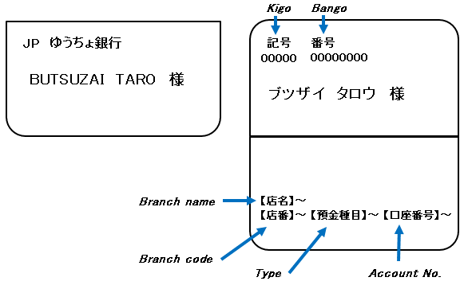

 |  | 3. | Personal information of this Creditor Registration Form will be used only for allowance,
 |  |  | travel expenses, other payments, and for communication necessary for business.
 |  |  | For more information about our efforts to protect personal information, please see our website.

 |  |  | 当機構トップページ > NIMSについて > 個人情報保護
 |  |  | http://www.nims.go.jp/nims/privacy/index.html

 | ■ | <Person><SoleProprietorship>Request for Individual Number and identity verification materials

 |  |  | We have to submit records of payment of remuneration with Indivisual Number supported by identity verification to tax authorities. And we outsource the acquisition of Individual Number, identity verification, and management of Individual Number to the following company.

 |  |  | ○ | Who must provide Individual Number:
 |  |  |  | We will ask to person or sole proprietorship received allowances of over 50,000 yen during calendar year from NIMS . Not required if already have provided previous year.

 |  |  | ○ | Request
 |  |  |  | 1.We will ask address to send documents and personal information in prior.
 |  |  |  | 2.The following company will send documents inquiring about Individual Number. Fill out required items according to enclosed guidance, attach a copy of your Individual Number card, notification card, or resident's card, and return it if you receive them.

 |  |  | The company name we outsourced:
 |  |  | Payroll Inc,(株式会社ペイロール )

 |  |  |  |  |  |  |  |  |  | contact information:
 |  |  |  |  |  |  |  |  |  |  | National Institute for Materials Science
 |  |  |  |  |  |  |  |  |  |  | Accounting Office
 |  |  |  |  |  |  |  |  |  |  | Tel：029-859-2068
 |  |  |  |  |  |  |  |  |  |  | Mail：keiri-suitou@nims.go.jp

